关系图
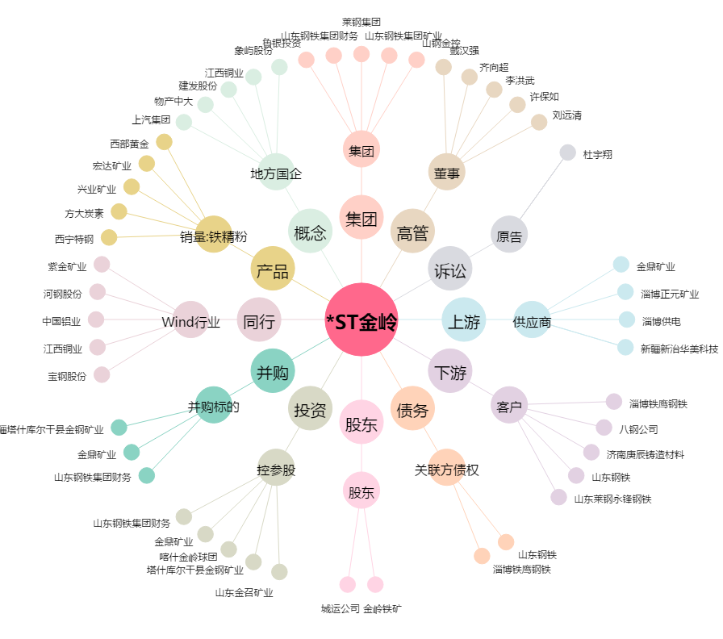
*ST金岭[000655.SZ] - 关系概览图

